용역비 지급명부
용역비 지급명부

조회 기간: | 2025년 8월 ~ 2025년 11월 (주간 표시)
검색 조건: | 전체
총 지급액: | 2,820,000원
지급 대상: | 6명

순번 | 성명 | 2025년 8월 1주 | 2025년 8월 2주 | 2025년 8월 3주 | 2025년 8월 4주 | 2025년 8월 5주 | 2025년 9월 1주 | 2025년 9월 2주 | 2025년 9월 3주 | 2025년 9월 4주 | 2025년 10월 1주 | 2025년 10월 2주 | 2025년 10월 3주 | 2025년 10월 4주 | 2025년 10월 5주 | 2025년 11월 1주 | 2025년 11월 2주 | 2025년 11월 3주 | 2025년 11월 4주
 |  | 지급액 | 지급액 | 지급액 | 지급액 | 지급액 | 지급액 | 지급액 | 지급액 | 지급액 | 지급액 | 지급액 | 지급액 | 지급액 | 지급액 | 지급액 | 지급액 | 지급액 | 지급액
1 | 사장님 | 81,000 | 81,000 | 81,000 | 81,000 | 81,000 | 121,500 | 121,500 | 121,500 | 121,500 | 121,500 | 40,500 | 40,500 | 40,500 | 40,500 | 40,500 | 0 | 0 | 0
2 | 김영수 | 24,000 | 24,000 | 24,000 | 24,000 | 24,000 | 64,500 | 64,500 | 64,500 | 64,500 | 64,500 | 40,500 | 40,500 | 40,500 | 40,500 | 40,500 | 0 | 0 | 0
3 | 이미영 | 24,000 | 24,000 | 24,000 | 24,000 | 24,000 | 36,000 | 36,000 | 36,000 | 36,000 | 36,000 | 12,000 | 12,000 | 12,000 | 12,000 | 12,000 |  | 0 | 0
4 | 박철수 | 0 | 0 | 0 | 0 | 0 | 12,000 | 12,000 | 12,000 | 12,000 | 12,000 | 12,000 | 12,000 | 12,000 | 12,000 | 12,000 | 0 | 0 | 0
5 | 최영희 | 0 | 0 | 0 | 0 | 0 | 12,000 | 12,000 | 12,000 | 12,000 | 12,000 | 12,000 | 12,000 | 12,000 | 12,000 | 12,000 | 0 | 0 | 0
6 | 정민수 | 0 | 0 | 0 | 0 | 0 | 12,000 | 12,000 | 12,000 | 12,000 | 12,000 | 12,000 | 12,000 | 12,000 | 12,000 | 12,000 | 0 | 0 | 0
 |  | 129,000 | 129,000 | 129,000 | 129,000 | 129,000 | 258,000 | 258,000 | 258,000 | 258,000 | 258,000 | 129,000 | 129,000 | 129,000 | 129,000 | 129,000 | 0 | 0 | 0
 |  | 2,580,000

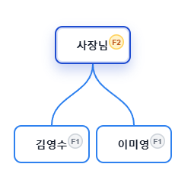
 |  |  | 매출액 | 대상등급 | 대상인원 | 인당 금액 | 인원분포
 |  | 7월 | 3,000,000 | F1 | 2 | 24,000 | 김영수, 이미영
 |  |  |  | F2 | 1 | 81,000 | 사장님

 |  |  | 매출액 | 대상등급 | 대상인원 | 인당 금액 | 인원분포
 |  | 8월 | 3,000,000 | F1 | 4 | 12,000 | 이미영(추가1),박철수, 최영희, 장민수
 |  |  |  | F2 | 2 | 40,500 | 사장님(추가1), 김영수(승급)

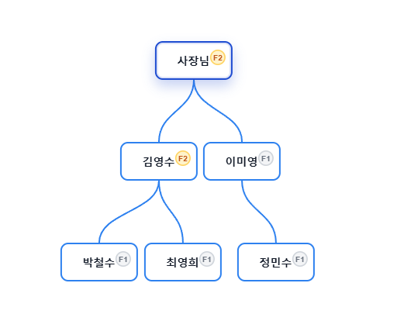
 |  |  | 총매출 | 비율 | 분할금액 | 등급인원 | 상위등급 포함 |  | 인당 지급액 | 총액
 |  |  |  |  |  |  | 인원수 | 등급금액
 |  |  | 3,000,000 | 0.24 | 720,000 | 4 | 6 | 120,000 | 120,000 | 480,000 | 12000
 |  |  |  | 0.19 | 570,000 | 2 | 2 | 285,000 | 405,000 | 810,000 | 40500
 |  |  |  | 0.14
 |  |  |  | 0.09
 |  |  |  | 1290000 |  |  |  |  |  | 1,290,000

 |  |  |  | 1290000 | 2580000
 |  |  |  | 1290000

